Hoja 1
Informe de defectos

Empresa | Jumbo
Enlace | https://www.tiendasjumbo.co
Analistas de: | Sofka U

Id_Bug | BUG-001
Fecha | 28/02/2023
Emitido por: | Yolima Alejandra Guadir Paguay
Titulo | Petición POST servicios API
Estados | To do
Id caso de prueba | CP_2
Area | Desarrollo
Fase en que se observó | Despliegue

Descripción | No se loguea el usuario al ingresar email con contraseña vacia.
Repro Steps | 1- Ingresar a postman y crear un metodo POST.
 | 2- En el metodo creado poner la url: https://regres.in./api/login
 | 3- Enviar un JSON con email y contraseña vacia.
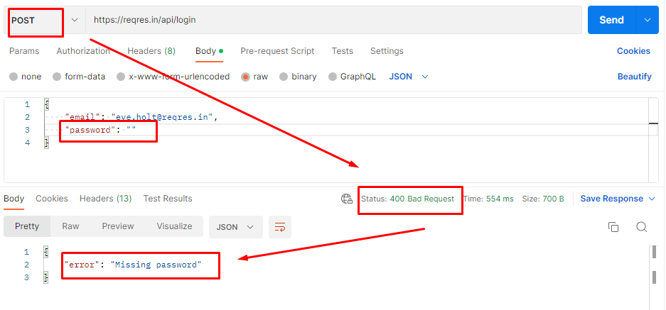
 | 4- Enviar JSON.

Resultados esperados |  | Gerar el token para ingresar a la plataforma.
Resultados reales |  | Status 400 Bad Request, con mensaje de error "Missing password"

Detección
Disciplina de inyección |  | Development
Disciplina Detección |  | Testing
Categoria |  | Funcionalidad
Tipo de detección |  | Error

Detalles
Impacto |  | 4
Prioridad |  | 4
Severidad |  | Critica

Id_Bug | BUG-002
Fecha | 28/02/2023
Emitido por: | Yolima Alejandra Guadir Paguay
Titulo | Petición POST servicios API
Estados | Done
Id caso de prueba | CP_3
Area | Desarrollo
Fase en que se observó | Despliegue

Descripción | No se loguea el usuario al ingresar email con formato invalido.
Repro Steps | 1- Ingresar a postman y crear un metodo POST.
 | 2- En el metodo creado poner la url: https://regres.in./api/login
 | 3- Enviar un JSON con email modificado y contraseña vacia.
 | 4- Enviar JSON.
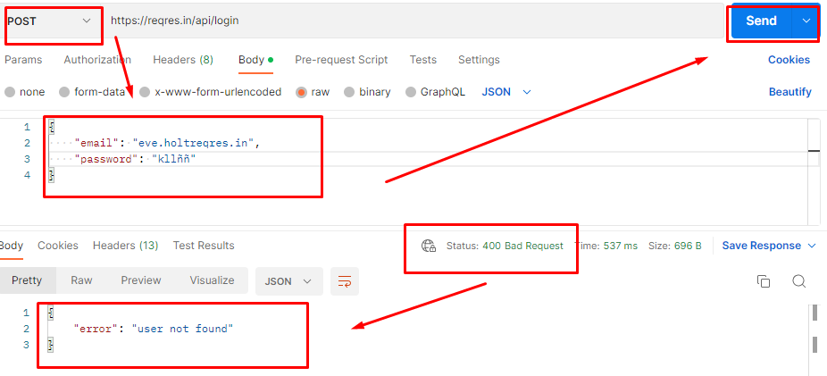

Resultados esperados |  | Generar token para el ingreso a la plataforma.
Resultados reales |  | Status 400 Bad Request, con mensaje de error "User not found"

Detección
Disciplina de inyección |  | Development
Disciplina Detección |  | Testing
Categoria |  | Funcionalidad
Tipo de detección |  | Error

Detalles
Impacto |  | 4
Prioridad |  | 4
Severidad |  | Critica

Id_Bug | BUG-003
Fecha | 28/02/2023
Emitido por: | Yolima Alejandra Guadir Paguay
Titulo | Petición GET servicios API
Estados | In process
Id caso de prueba | CP_5
Area | Desarrollo
Fase en que se observó | Despliegue

Descripción | No lista los usarios registrados.
Repro Steps | 1- Ingresar a postman y crear un metodo GET.
 | 2- En el metodo creado poner la url: https://reqres.in/api/login/cantidad/usuarios
 | 3- Enviar un JSON con la clave "Usuarios"
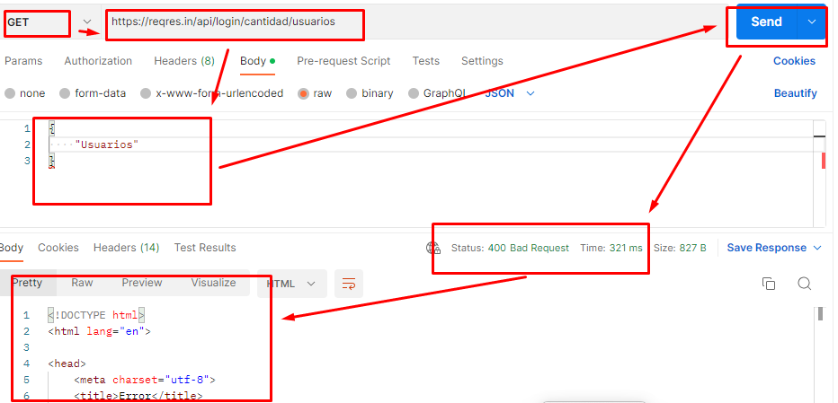
 | 4- Enviar JSON.

Resultados esperados |  | Listar usuarios registrados.
Resultados reales |  | Status 400 Bad Request, con mensaje de error

Detección
Disciplina de inyección |  | Development
Disciplina Detección |  | Testing
Categoria |  | Funcionalidad
Tipo de detección |  | Error

Detalles
Impacto |  | 4
Prioridad |  | 4
Severidad |  | Critica

Id_Bug | BUG-004
Fecha | 28/02/2023
Emitido por: | Ivan Dario Ruiz Bernal
Titulo | Petición GET servicios API
Estados | Open
Id caso de prueba | CP_Extra
Area | Desarrollo
Fase en que se observó | Despliegue

Descripción | No devuelve el registro de usuario Juan.
Repro Steps | 1- Ingresar a postman y crear un metodo GET.
 | 2- En el metodo creado poner la url: https://reqres.in/api/users/Juan
 | 3- Enviar la url.

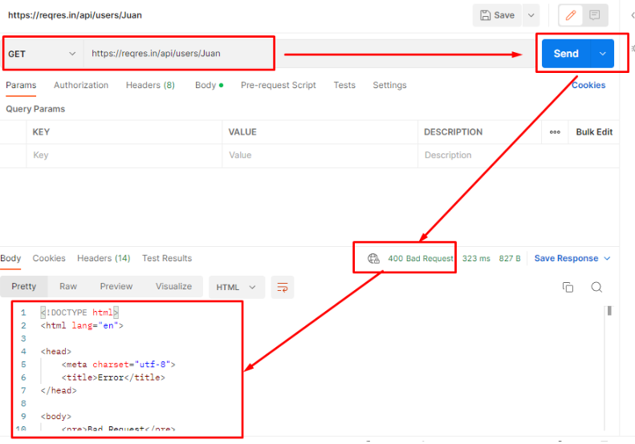

Resultados esperados |  | Mostrar datos asociados al usuario "Juan".
Resultados reales |  | Status 400 Bad Request, con mensaje de error

Detección
Disciplina de inyección |  | Development
Disciplina Detección |  | Testing
Categoria |  | Funcionalidad
Tipo de detección |  | Error

Detalles
Impacto |  | 4
Prioridad |  | 4
Severidad |  | Critica

Id_Bug | BUG-005
Fecha | 28/02/2023
Emitido por: | Ivan Dario Ruiz Bernal
Titulo | Petición POST servicios API
Estados | In process
Id caso de prueba | CP_Extra2
Area | Desarrollo
Fase en que se observó | Despliegue

Descripción | No registra al usuario.
Repro Steps | 1- Ingresar a postman y crear un metodo POST.
 | 2- En el metodo creado poner la url: https://reqres.in/api/login
 | 3- Enviar un JSON el email del usuario.
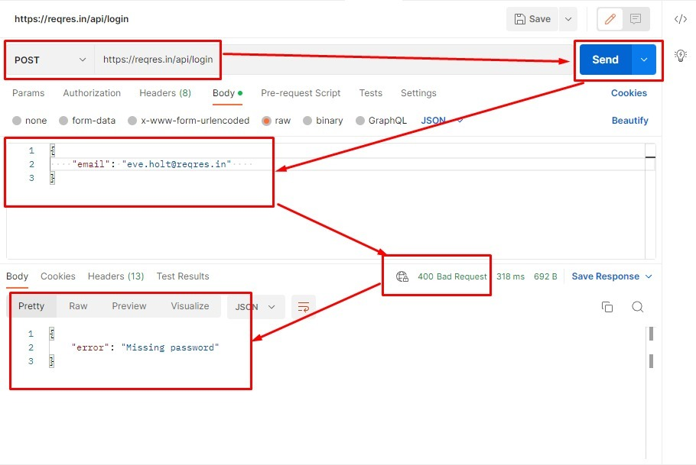
 | 3- Enviar la url.

Resultados esperados |  | Registrar el usuario y devolver un token.
Resultados reales |  | Status 400 Bad Request, con mensaje de error.

Detección
Disciplina de inyección |  | Development
Disciplina Detección |  | Testing
Categoria |  | Funcionalidad
Tipo de detección |  | Error

Detalles
Impacto |  | 4
Prioridad |  | 4
Severidad |  | Critica

